상품제안서
밸류엠22.5W-PD고속무선충전보조배터리10000mah(흡착패드포함) | 상품코드: F22159

 |  |  |  |  |  |  | 02-412-0044 | www.easy1.co.kr
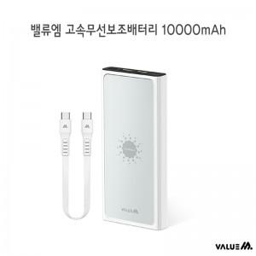

【상세/제작정보】

【인쇄/포장옵션】 | 레이저, 풀칼라 / 시판박스

【공급단가】 | 수량 | 100~ | 300~ | 500~ | 1,000~ | 3,000~
*VAT별도 | 단가 | 24,700원 | 24,120원 | 23,730원 | 23,160원 | 22,580원

【상품 URL】 | https://dev.easy1.co.kr:443/src/goods_detail.php?gdno=22159

